GUI F5.6
Backlog ID | Backlog Item | User Story Description | Acceptance Criteria
PB_24 | Xem thời gian biểu cá nhân | Là BCN Khoa, Tôi muốn xem thời khóa biểu cá nhân của mình trong học kỳ này, để xem tôi cần dạy những lớp nào, và để biết thời gian của t | AC01 | Hội đồng khoa có thể xem thời gian biểu cá nhân của riêng họ. | 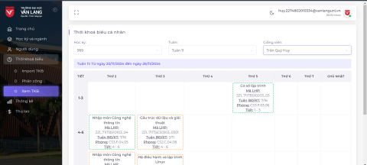
 |  |  | AC02 | Hệ thống sẽ tự động chọn
 |  |  |  | học kỳ mới nhất và tuần
 |  |  |  | hiện tại của học kỳ.
 |  |  | AC03 | Hệ thống sẽ hiển thị ngày bắt đầu và ngày kết thúc của tuần đó trong một nhãn.
 |  |  | AC04 | Hội đồng khoa có thể thay đổi học kỳ và tuần, thời khóa biểu sẽ hiển thị chính xác như người dùng đã thay đổi.
 |  |  | AC05 | Lớp lý thuyết và lớp thực hành sẽ có màu khác nhau.
 |  |  | AC06 | Ngày bắt đầu học kỳ phải đúng như Ban Khoa đã đặt khi tạo học kỳ.
 |  |  | AC07 | Hệ thống sẽ hiển thị tooltip để hiển thị thông tin bổ sung khi người dùng di chuột vào lớp học.
 |  |  | AC08 | Người dùng có thể xem thời khóa biểu cá nhân của các giảng viên khác.
 |  |  | AC09 | Hệ thống sẽ hiển thị thông báo lỗi khi người dùng chọn giảng viên chưa được phân công trên thời khóa biểu.
 |  |  | AC10 | Kiểm tra tài liệu đã qua
 |  |  |  | + Kiểm tra chức năng: Đạt
 |  |  |  | + Kiểm tra tích hợp: Đạt

